关系图
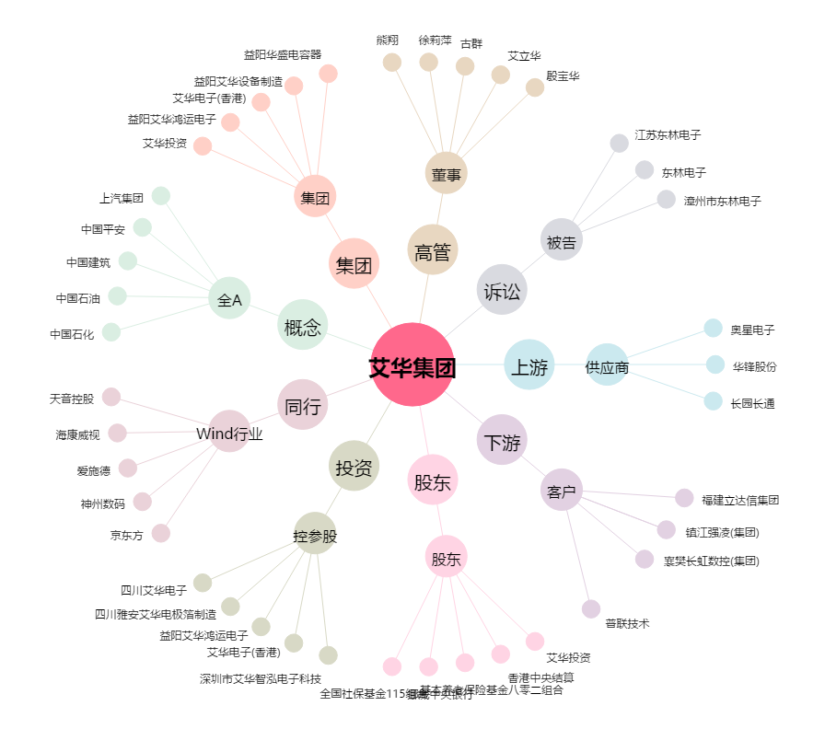
艾华集团[603989.SH] - 关系概览图

